機能概要
機能概要 |  |  |  |  | システム名 |  |  | 在庫管理システム |  | 作成者 | ×× ×× | 作成日 | 20××/××/××
 |  |  |  |  | 業務分類 |  |  | Admin
 |  |  |  |  | 機能 |  |  | 部品カテゴリー管理 |  | 更新者 |  | 更新日
 |  |  |  |  | 機能ID |  |  | IT01F003
入出力関連図 |  |  |  |  |  |  |  |  | 機能概要 |  |  |  |  | 変更履歴
 |  |  |  |  |  |  |  |  | 部品のカテゴリーを管理する画面。
 |  |  |  |  |  |  |  |  | 部品カテゴリーの一覧参照が可能で、部品カテゴリー名の絞り込み検索ができること。
 |  |  |  |  |  |  |  |  | また、部品カテゴリー情報を新規登録/更新/削除が行えること。
カテゴリーテーブル
 |  |  |  |  |  |  |  |  | ただし、他機能で使用されている部品カテゴリーの削除不可とする。

部品カテゴリー管理画面

項番 | テーブル / ファイル名 | 区分 | C | R | U | D | 共通機能
1 | カテゴリー情報テーブル | DB | ◯ | ◯ | ◯ | ◯

画面イメージ
画面イメージ |  |  |  |  |  |  |  | システム名 |  | 在庫管理システム |  |  | 作成者 |  |  | ×× ×× | 作成日 | 20××/××/××
 |  |  |  |  |  |  |  | 業務分類 |  | Admin
 |  |  |  |  |  |  |  | 機能 |  | 部品カテゴリー管理 |  |  | 更新者 |  |  |  | 更新日
 |  |  |  |  |  |  |  | 機能ID |  | IT01F003
画面ID |  |  | IT01W003 | 画面名 |  | 部品カテゴリー管理
画面イメージ
部品カテゴリー管理 一覧画面 初期表示
 | ・初期表示で、部品カテゴリー管理画面を以下の通り出力する。
 | ・メニューバーの「部品カテゴリー」押下時に、部品カテゴリー管理画面を初期表示の状態で出力する。
 |  | INVENTRACK
 |  |  |  | 部品カテゴリー管理
 |  | 在庫一覧

 |  | 部品カテゴリー |  |  | 検索条件 |  | 部品カテゴリー名 |  |  |  | 検索

 |  | 在庫センター情報 |  |  |  |  |  |  |  |  |  |  |  | 新規登録
 |  |  |  |  | 部品カテゴリー
 |  | 操作履歴 |  |  | プロペラ
 |  |  |  |  | 電動モーター
 |  |  |  |  | 電子速度調整器
 |  |  |  |  | バッテリー
 |  |  |  |  | フライトコントローラー
 |  |  |  |  | リモートコントローラー
 |  |  |  |  | 受信機
 |  |  |  |  | GPSモジュール
 |  |  |  |  | カメラ／センサー

部品カテゴリー管理 一覧画面 検索処理
 | 検索項目「部品カテゴリー名」に文字列が入力された状態で「検索」ボタン押下で、検索文字列にヒットする部品カテゴリー情報を出力する。
 |  | INVENTRACK
 |  |  |  | 部品カテゴリー管理
 |  | 在庫一覧

 |  | 部品カテゴリー |  |  | 検索条件 |  | 部品カテゴリー名 |  |  |  | 検索

 |  | 在庫センター情報 |  |  |  |  |  |  |  |  |  |  |  | 新規登録
 |  |  |  |  | 部品カテゴリー
 |  | 操作履歴 |  |  | プロペラ

 | 検索項目に異常な値を検知した場合は、エラーメッセージを出力すること。
 | ※登録されていない部品カテゴリー名の場合、エラーメッセージを出力する。
 |  | INVENTRACK
 |  |  |  | 部品カテゴリー管理
 |  | 在庫一覧

 |  | 部品カテゴリー |  |  | 検索条件 |  | 部品カテゴリー名 |  | モバイルバッテリー |  | 検索
 |  |  |  |  | 検索条件に合致するデータが見つかりませんでした。
 |  | 在庫センター情報 |  |  |  |  |  |  |  |  |  |  |  | 新規登録
 |  |  |  |  | 部品カテゴリー
 |  | 操作履歴 |  |  | プロペラ
 |  |  |  |  | 電動モーター
 |  |  |  |  | 電子速度調整器
 |  |  |  |  | バッテリー
 |  |  |  |  | フライトコントローラー
 |  |  |  |  | リモートコントローラー
 |  |  |  |  | 受信機
 |  |  |  |  | GPSモジュール
 |  |  |  |  | カメラ／センサー

 | 検索項目に異常な値を検知した場合は、エラーメッセージを出力すること。
 | ※【補足】バリデーションチェック項目一覧参照
 |  | INVENTRACK
 |  |  |  | 部品カテゴリー管理
 |  | 在庫一覧

 |  | 部品カテゴリー |  |  | 検索条件 |  | 部品カテゴリー名 |  | {{ |  | 検索
 |  |  |  |  | 不正な入力を検知しました。
 |  | 在庫センター情報 |  |  |  |  |  |  |  |  |  |  |  | 新規登録
 |  |  |  |  | 部品カテゴリー
 |  | 操作履歴 |  |  | プロペラ

部品カテゴリー管理画面 登録画面
 | ボタン「新規登録」押下で、部品カテゴリー情報登録画面を表示する。
 | ・「登録」ボタン押下時にDBへ登録を行い、一覧画面に遷移する。
 | ・「キャンセル」ボタン押下時に、部品カテゴリー管理一覧画面に遷移する。
 |  | INVENTRACK
 |  |  |  | 部品カテゴリー管理
 |  | 在庫一覧

 |  | 部品カテゴリー |  |  | ＊必須項目
 |  |  |  |  | 部品カテゴリー名＊
 |  | 在庫センター情報

 |  | 操作履歴 |  |  | キャンセル |  |  |  |  |  |  |  |  |  | 登録

 | 登録完了時、初期画面を表示する。その際、登録が成功した旨を出力する。
 |  | INVENTRACK
 |  |  |  | 部品カテゴリー管理
 |  | 在庫一覧

 |  | 部品カテゴリー |  |  | 検索条件 |  | 部品カテゴリー名 |  |  |  | 検索
 |  |  |  |  | 部品カテゴリー名の登録が正常に完了しました。
 |  | 在庫センター情報
 |  |  |  |  |  |  |  |  |  |  |  |  |  | 新規登録
 |  | 操作履歴 |  |  | 部品カテゴリー
 |  |  |  |  | プロペラ
 |  |  |  |  | 電動モーター
 |  |  |  |  | 電子速度調整器
 |  |  |  |  | バッテリー
 |  |  |  |  | フライトコントローラー
 |  |  |  |  | リモートコントローラー
 |  |  |  |  | 受信機
 |  |  |  |  | GPSモジュール
 |  |  |  |  | カメラ／センサー
 |  |  |  |  | TEST

 | 部品カテゴリー入力欄に異常な値を検知した場合は、エラーメッセージを出力する。
 | ※【補足】バリデーションチェック項目一覧参照
 | ※既に登録されている部品カテゴリー名の場合、エラーメッセージを出力する。
 |  | INVENTRACK
 |  |  |  | 部品カテゴリー管理
 |  | 在庫一覧
 |  |  |  |  | 重複する登録が見つかりました。登録内容をもう一度確認してください。
 |  | 部品カテゴリー |  |  | ＊必須項目
 |  |  |  |  | 部品カテゴリー名＊
 |  | 在庫センター情報

 |  | 操作履歴 |  |  | キャンセル |  |  |  |  |  |  |  |  |  | 登録

部品カテゴリー管理画面 更新/削除画面
 | 部品カテゴリー名（例：TEST）を押下時、部品カテゴリー管理 更新/削除画面を表示する。
 | ・「更新ボタン」押下後、DB更新を行い一覧画面に遷移する。
 | ・「削除ボタン」押下後、DB更新を行い一覧画面に遷移する。
 |  | INVENTRACK
 |  |  |  | 部品カテゴリー管理
 |  | 在庫一覧

TEST
 |  | 部品カテゴリー |  |  | ＊必須項目
 |  |  |  |  | 部品カテゴリー名＊
 |  | 在庫センター情報

 |  | 操作履歴 |  |  | キャンセル |  |  |  |  |  |  | 削除 |  |  | 登録

 | 部品カテゴリー入力欄に異常な値を検知した場合は、エラーメッセージを出力すること。
 | ※【補足】バリデーションチェック項目一覧参照
 | ※既に登録されている部品カテゴリー名の場合、エラーメッセージを出力する。
 |  | INVENTRACK
 |  |  |  | 部品カテゴリー管理
 |  | 在庫一覧
 |  |  |  |  | 重複する登録が見つかりました。登録内容をもう一度確認してください。
 |  | 部品カテゴリー |  |  | ＊必須項目
TEST
 |  |  |  |  | 部品カテゴリー名＊
 |  | 在庫センター情報

 |  | 操作履歴 |  |  | キャンセル |  |  |  |  |  |  | 削除 |  |  | 登録

 | 部品カテゴリー管理 更新/削除画面で「キャンセル」ボタンが押下された場合は、初期画面を表示すること。
 |  | INVENTRACK
 |  |  |  | 部品カテゴリー管理
 |  | 在庫一覧

 |  | 部品カテゴリー |  |  | 検索条件 |  | 部品カテゴリー名 |  |  |  | 検索

 |  | 在庫センター情報 |  |  |  |  |  |  |  |  |  |  |  | 新規登録
 |  |  |  |  | 部品カテゴリー
 |  | 操作履歴 |  |  | プロペラ
 |  |  |  |  | 電動モーター
 |  |  |  |  | 電子速度調整器
 |  |  |  |  | バッテリー
 |  |  |  |  | フライトコントローラー
 |  |  |  |  | リモートコントローラー
 |  |  |  |  | 受信機
 |  |  |  |  | GPSモジュール
 |  |  |  |  | カメラ／センサー
 |  |  |  |  | TEST

 | 更新完了時、初期画面を表示する。その際、更新が成功した旨を出力すること。
 |  | INVENTRACK
 |  |  |  | 部品カテゴリー管理
 |  | 在庫一覧

 |  | 部品カテゴリー |  |  | 検索条件 |  | 部品カテゴリー名 |  |  |  | 検索
 |  |  |  |  | 部品カテゴリー名の更新が正常に完了しました。
 |  | 在庫センター情報
 |  |  |  |  |  |  |  |  |  |  |  |  |  | 新規登録
 |  | 操作履歴 |  |  | 部品カテゴリー
 |  |  |  |  | プロペラ
 |  |  |  |  | 電動モーター
 |  |  |  |  | 電子速度調整器
 |  |  |  |  | バッテリー
 |  |  |  |  | フライトコントローラー
 |  |  |  |  | リモートコントローラー
 |  |  |  |  | 受信機
 |  |  |  |  | GPSモジュール
 |  |  |  |  | カメラ／センサー
 |  |  |  |  | AAA

シーケンス
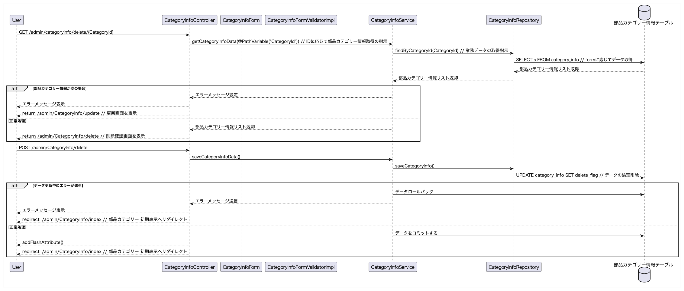
シーケンス |  |  |  | システム名 | 在庫管理システム | 作成者 | ×× ×× | 作成日 | 20××/××/××
 |  |  |  | 業務分類 | Admin
 |  |  |  | 機能 | 部品カテゴリー管理 | 更新者 |  | 更新日
 |  |  |  | 機能ID | IT01F003
画面ID | IT01F003 | 画面名 | 部品カテゴリー管理
初期表示

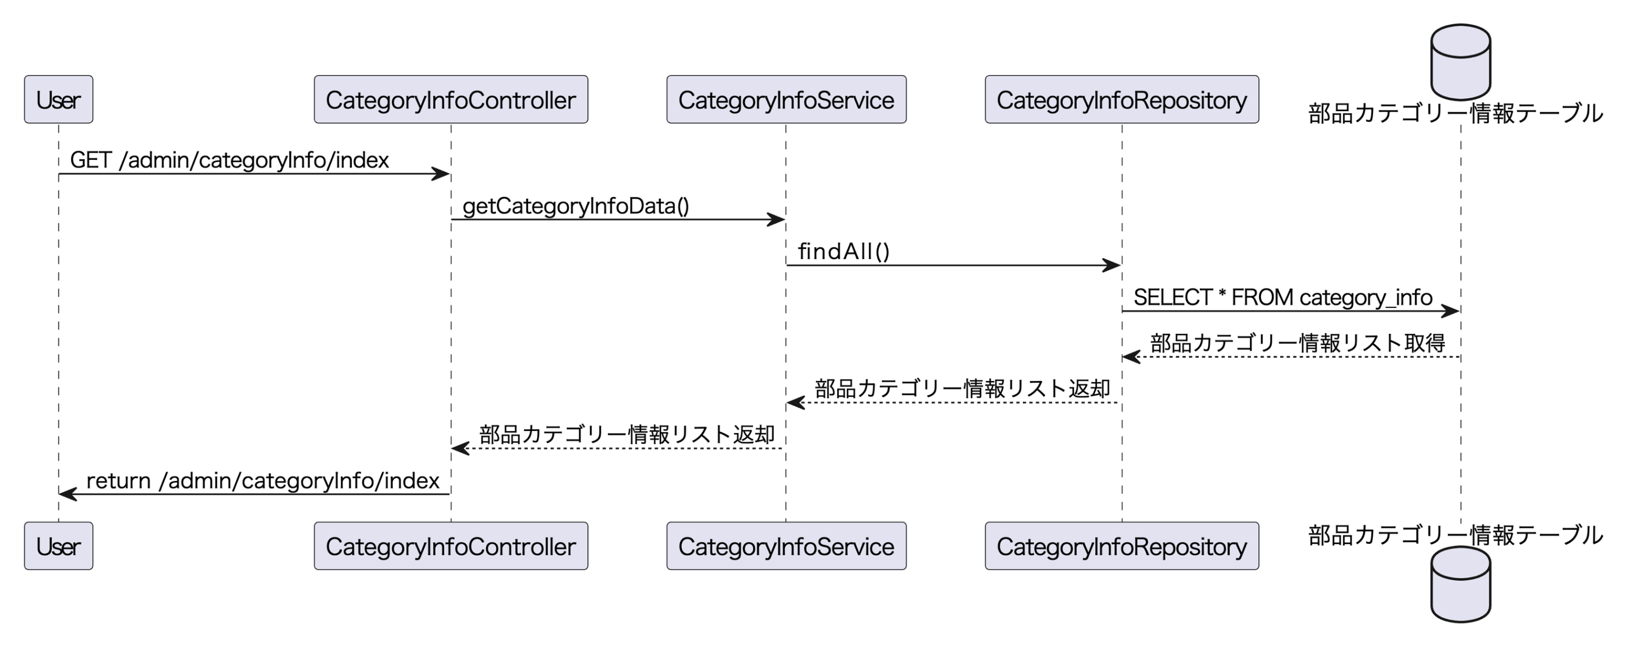

検索処理

登録処理

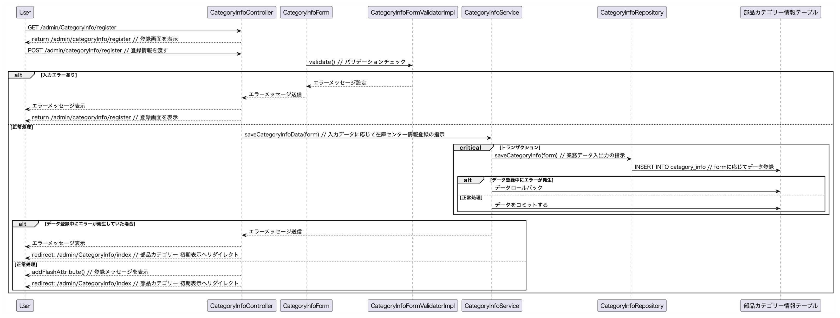

更新処理

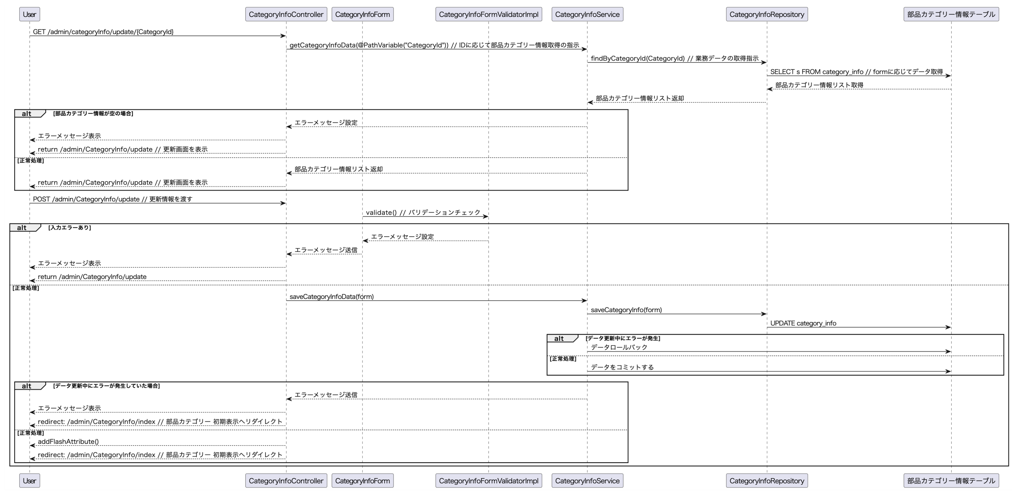

削除処理

